Skice-građ.
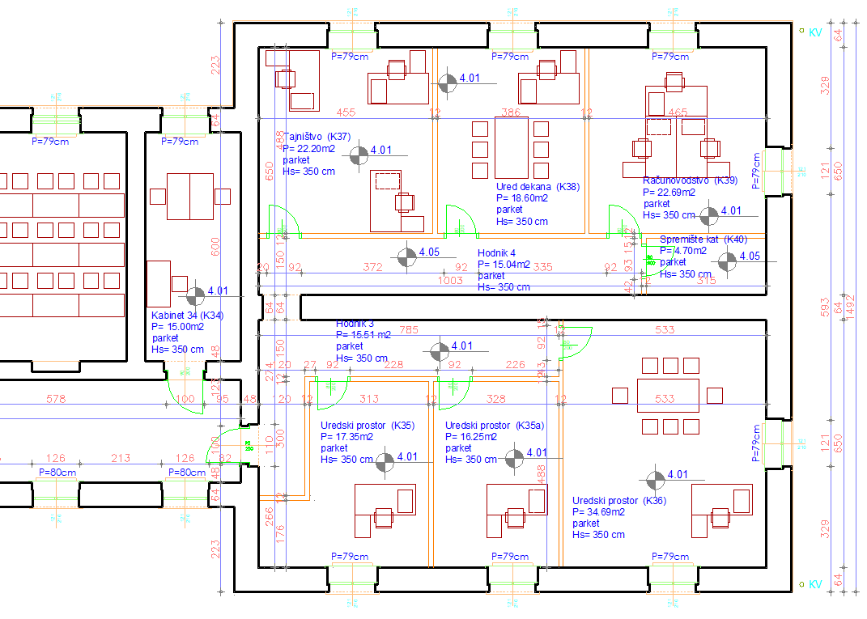
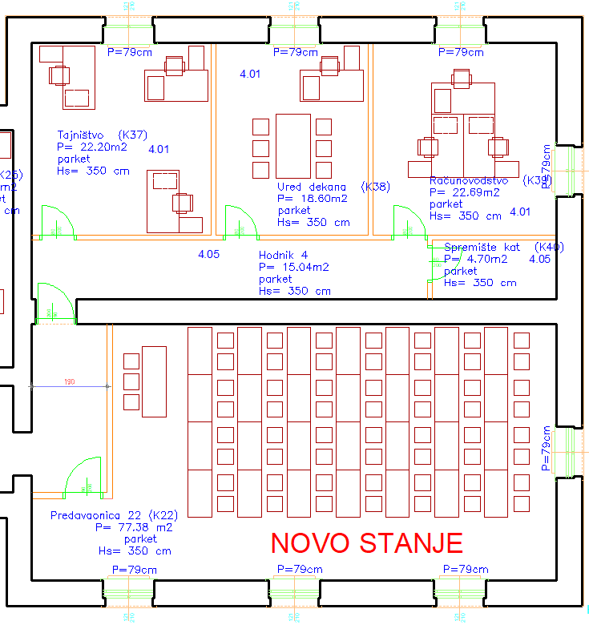
POSTOJEĆE STANJE

Skice-elekto.
 |  | POSTOJEĆE STANJE

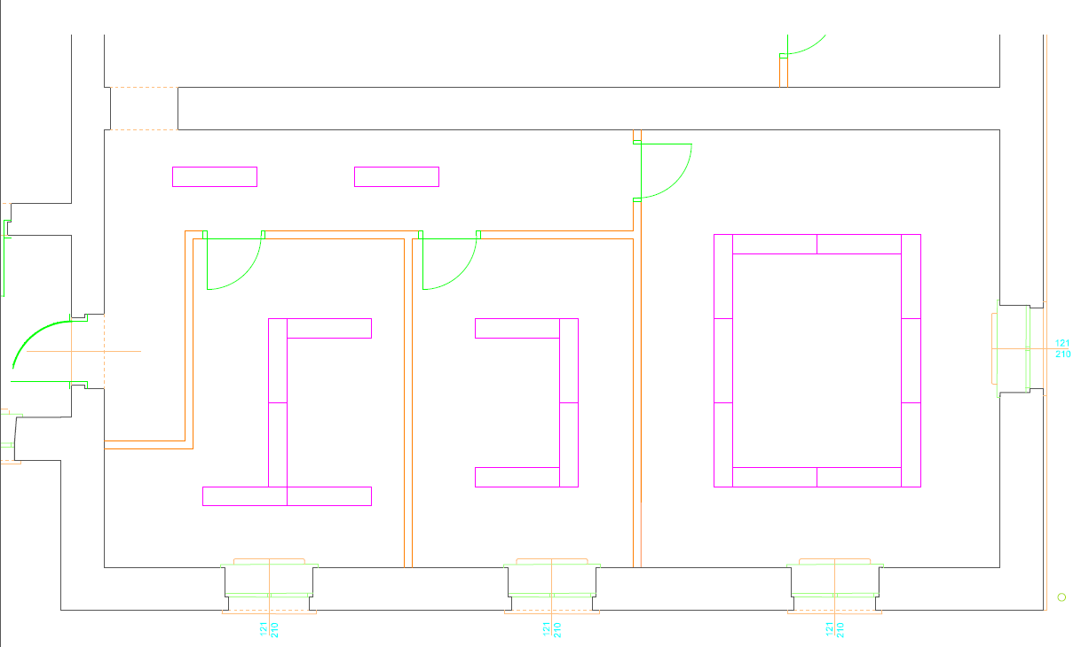

 | NOVO STANJE

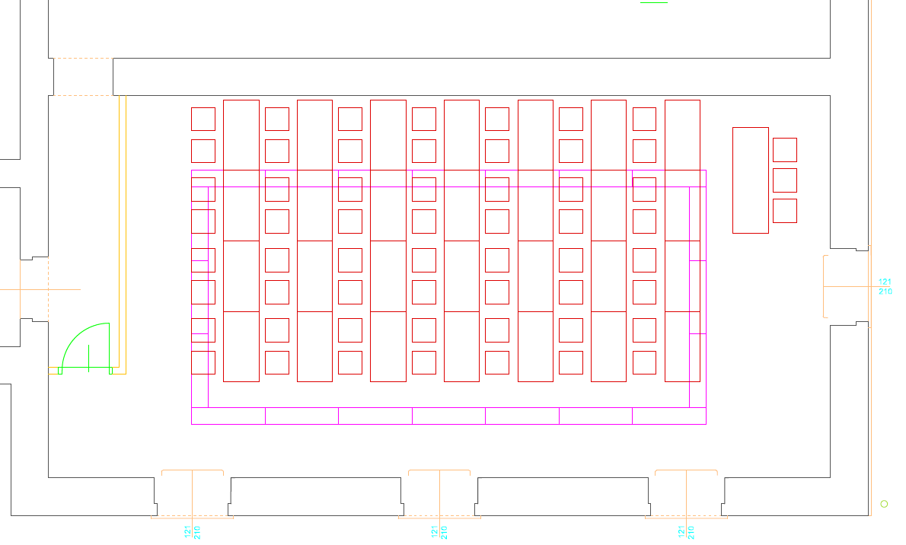

 | RASVJETA A/B prekidanje
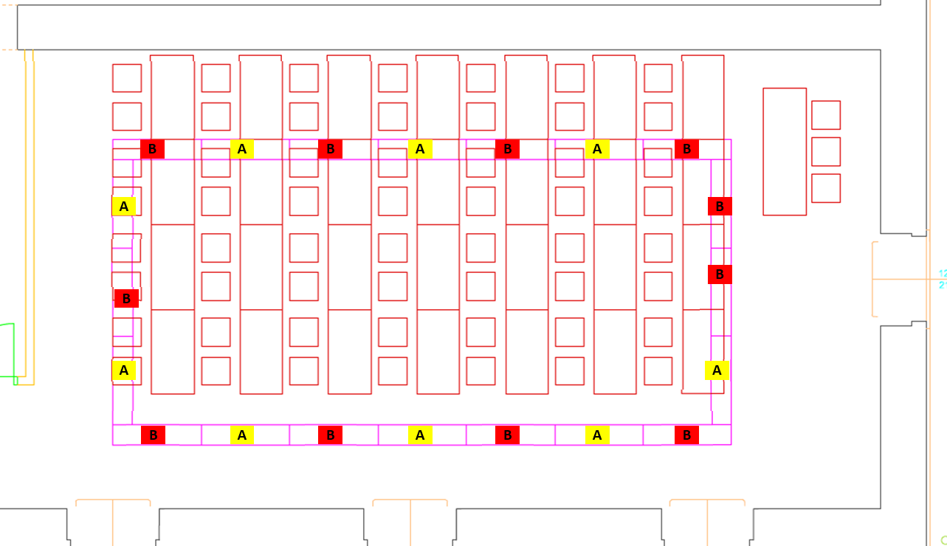

Napomena: pozicija katedre kao na skici kod obrtničkih radova

